Sheet1
黒本 問題演習
 |  | 回答
章 | 問題番号 | 1週目 | 正答 | ポイント
1 | 1 | CD | CD | ネストクラスの種類↓ インナークラス,staticインナークラス：クラス内クラス。アクセス修飾子OK ローカルクラス,匿名クラス：メソッド内で定義したクラス。アクセス修飾子NG
1 | 2 | C | C | インナークラスのみインスタンス化はできない
1 | 3 | B | A | staticインナークラスは単体でインスタンス化できる
1 | 4 | A | B | インナークラスからエンクロージングクラスの変数はアクセスOK
1 | 5 | C | C
1 | 6 | C | C | ローカルクラスは他メソッドから利用できない
1 | 7 | C | B | new 元クラスのコンストラクタ(){ ここに実装部分だけ定義 }
1 | 8 | C | C | 匿名クラスではコンストラクタは定義できない。初期化は{}で行う
1 | 9 | BCD | BCD
1 | 10 | A | A | staticメソッドはオーバーライドできない
1 | 11 | B | A | インターフェース.super.メソッド名() でデフォルトメソッドを呼び出せる
1 | 12 | A | B | デフォルトメソッドの呼び出し優先順位はスーパークラス＞インタフェース
1 | 13 | B | C
1 | 14 | B | B | インタフェースの抽象メソッドはpublic
1 | 15 | A | A | valueOfは名前、values()[]は添字（0から）
1 | 16 | D | D | Enumに定義するコンストラクタはprivateのみ
2 | 1 | B | A | 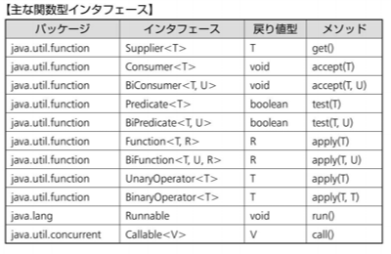
2 | 2 | C | C | Supplierは引数を受け取らない
2 | 3 | B | B | Consumerは引数を１つ受け取って処理を実行し、戻り値は返さない
2 | 4 | A | A
2 | 5 | B | B | BiConsumerは引数を2つ受け取って処理を実行し、戻り値は返さない
2 | 6 | D | D | Predicateは引数を１つ受けとって判定し、boolean型で戻す
2 | 7 | A | A
2 | 8 | B | B | BiPredicateは引数を２つ受けとって判定し、boolean型で戻す
2 | 9 | C | C | Functionは引数を１つ受け取って処理を実行し、戻り値を返す
2 | 10 | B | A | andThenが順次処理、composeが逆順処理
2 | 11 | B | B | BiFunctionは引数を２つ受け取って処理を実行し、戻り値を返す
2 | 12 | D | D | UnaryOperatorは引数を１つ受け取って処理を実行し、同じ型の戻り値を返す
2 | 13 | C | C
2 | 14 | B | B | BinaryOperatorは引数を１つ受け取って処理を実行し、同じ型の戻り値を返す
3 | 1 | B | B | どのスレッドが先に実行されるかはプログラムからは制御できない ThreadクラスでStartせずにrunしてもスレッドは開始されない
3 | 2 | AC | AC | startメソッドをオーバーライドすると、マルチスレッドで動作しなくなる
3 | 3 | A | C | スレッドプール：スレッドを使いまわす仕組み
3 | 4 | A | A | 遅延実行（１回）：scheduleメソッド
3 | 5 | B | B | 遅延実行（定期的に繰り返す）：scheduleAtFixedRateメソッド
3 | 6 | B | C | 遅延実行（一定のインターバル）：scheduleWithFixedDelayメソッド
3 | 7 | D | D
3 | 8 | C | D | Futureインタフェースを使うとスレッドの結果をメソッドが知れる
3 | 9 | B | B
3 | 10 | AC | AD | Callableインタフェースを使うと、処理結果を戻したり例外をスローできる
3 | 11 | B | B
3 | 12 | A | A | 同期化処理：並列処理で、処理の順番を制御する
3 | 13 | A | A | 競合：並列処理で、一つに変数に変更を含む処理が同時に行われること 排他制御によって阻止する
3 | 14 | B | B | デッドロック：排他制御により、複数のリソースを必要とする処理が互いに 待ち状態になってしまうこと
3 | 15 | B | C
3 | 16 | D | D | スレッドセーフ：正しく排他制御され、デッドロック・ライブロックが起きない
3 | 17 | D | D
4 | 1 | E | D | 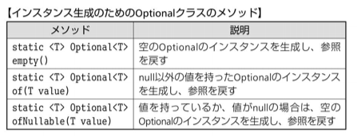
4 | 2 | D | C
4 | 3 | A | A | orElseGetメソッドはOptionalインスタンスが空であれば引数の値を返す
4 | 4 | D | C | orElseThrowメソッドはOptionalインスタンスが空であれば例外をスローする
4 | 5 | B | B
4 | 6 | A | A
4 | 7 | D | B | mapメソッドはFunction型の引数で、新しいOptionalのインスタンスを返す
4 | 8 | C | C | Optionalの入れ子を防ぐにはflatmapメソッド
4 | 9 | B | A | forEachメソッドでfor文を簡潔に書き直せる
4 | 10 | C | C | 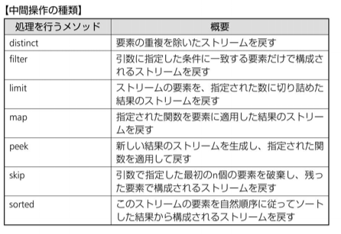 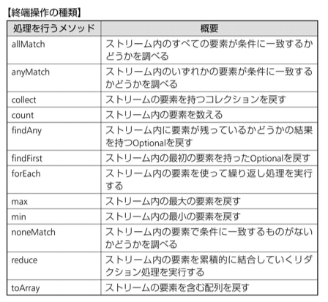
4 | 11 | C | C | 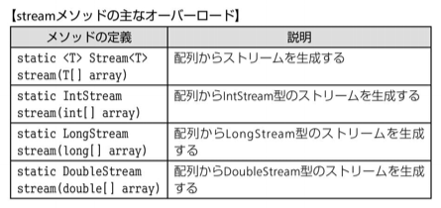
4 | 12 | B | B
4 | 13 | C | D | parallelStream メソッド で並列ストリームを扱う
4 | 14 | C | B
4 | 15 | A | A
4 | 16 | AB | AB
4 | 17 | A | C
4 | 18 | C | A
4 | 19 | A | A | リダクション：一連の要素を一つにまとめる
4 | 20 | C | C
4 | 21 | A | A
4 | 22 | B | B
4 | 23 | B | B
4 | 24 | B | C | CollectorsクラスのgroupingByメソッドでコレクションを分割できる
4 | 25 | D | D | Collectorsクラスのsumming数値型メソッドでグループ内の合計数値を取得できる
4 | 26 | B | A
4 | 27 | D | D
4 | 28 | D | D
5 | 1 | A | A
5 | 2 | C | C | listFilesメソッド：一覧をFileで返す listメソッド：一覧を文字列で返す
5 | 3 | B | B | ストリームは不要になったら必ず閉じる
5 | 4 | B | D
5 | 5 | D | D
5 | 6 | B | C | newLineメソッド 改行
5 | 7 | D | D
5 | 8 | B | A | readPasswprdメソッドは入力内容を表示せずに受け取りChar型を返す
5 | 9 | A | A
5 | 10 | A | C
5 | 11 | C | D
5 | 12 | D | D
5 | 13 | C | C
5 | 14 | B | B
5 | 15 | AD | AD
5 | 16 | B | B | 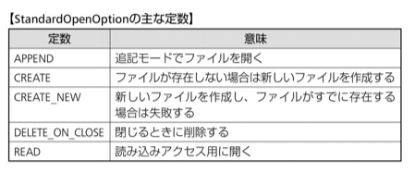
5 | 17 | B | B
5 | 18 | E | E

